Sheet1
Màn hình quét số ID(siplnno) |  |  | Màn hình Quét Itemcd |  |  | Màn hình Chi tiết sản phẩm |  |  | Màn hình nhập vị trị |  |  | Màn hình đếm số lượng sản phẩm

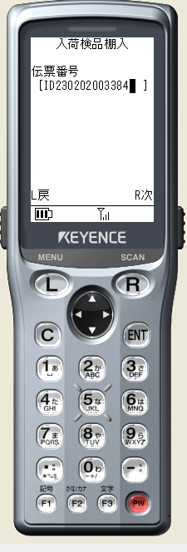
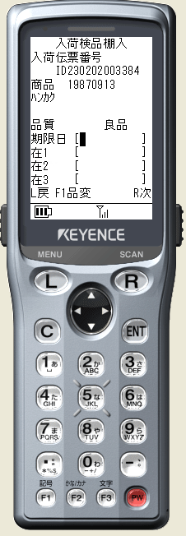
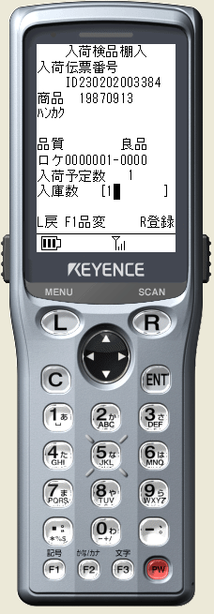

 | Nhấn L | Quay về Menu
 | Nhấn R | Check SIPLNNO |  | Nhấn L | Quay về màn hình quét số ID |  | Nhấn L | Quay về màn hình quét Itemcd |  | Nhấn L | Quay về màn hình chi tiết sản phẩm |  | Nhấn L | Quay về mà hinh nhập vi trí
 |  | 1. Gọi ham FHIN0030_CheckSiplnNo() check siplnno |  | Nhấn R | Check ITEMCD(Table check Itemcd: tmt090_item) |  | Nhấn F1 | Thay đổi chất lượng sản phẩm (sản phẩm tốt và sản phẩm bị lỗi lấy ở table TMT050_NAME) |  | Nhấn R | Check vị trí(ltcncd) trong table TMT130_LCTN |  | Nhấn F1 | Thay đổi chất lượng sản phẩm (sản phẩm tốt và sản phẩm bị lỗi lấy ở table TMT050_NAME)
 | Còn itemcd | Chuyển đến màn hình quét Itemcd(SHIN00302) |  |  | 1. Gọi thủ tục check Itemcd( FHCommon_PRC_ChangeItemCd) |  | Nhấn R | Chuyến đến màn hình nhập vị trí |  | Có lỗi | Lấy mã lỗi trong table: TMT060_MSG Mã lỗi "ME000014" |  | Nhấn R | Kiểm tra số lượng thực tế nhập
 |  |  |  | Có lỗi | Lấy mã lỗi trong table: TMT060_MSG Mã lỗi "ME000014" |  |  |  |  | Không Lỗi | Chuyển đến màn hình đếm số lượng thực tế sản phẩm |  |  | 1. số lượng thực tế < số lượng dự định. => Thông báo thiếu sản phẩm => Nhận R để Xác nhận
 |  |  |  | không lỗi | Chuyển đến màn hình chi tiết sản phẩm(SHIN00303) |  |  |  |  |  |  |  |  | 2. số lượng thực tế > số lượng dự định. => thông báo dư sản phảm => Nhấn R để xác nhận
 |  |  |  |  |  |  |  |  |  |  |  |  |  | 3. số lượng thực tế = số luông dự định => Update status => Chuyển về màn hình quet Itemcd nếu còn sản phẩm. Ngược lại sẽ chuyển về màn hình quét ID

